ピッキングリスト（シングル）
１、画面初期化
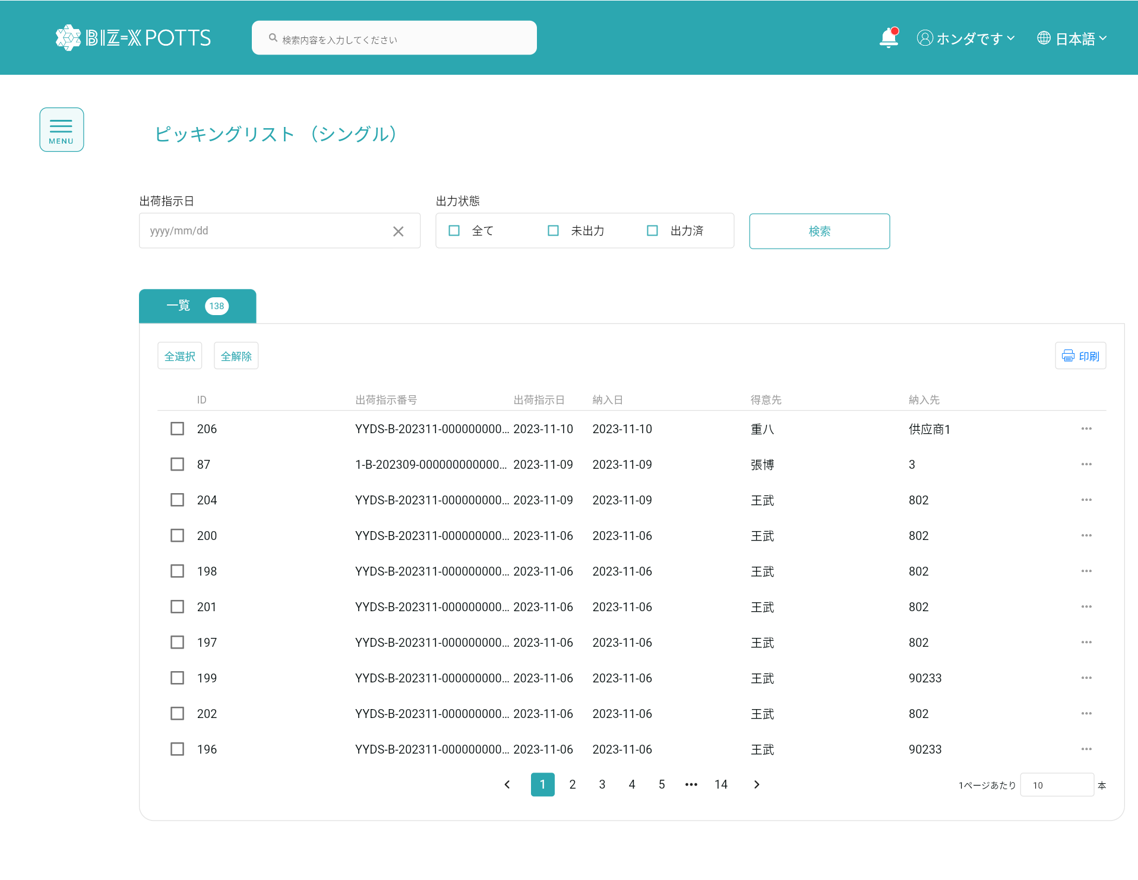

2、検索
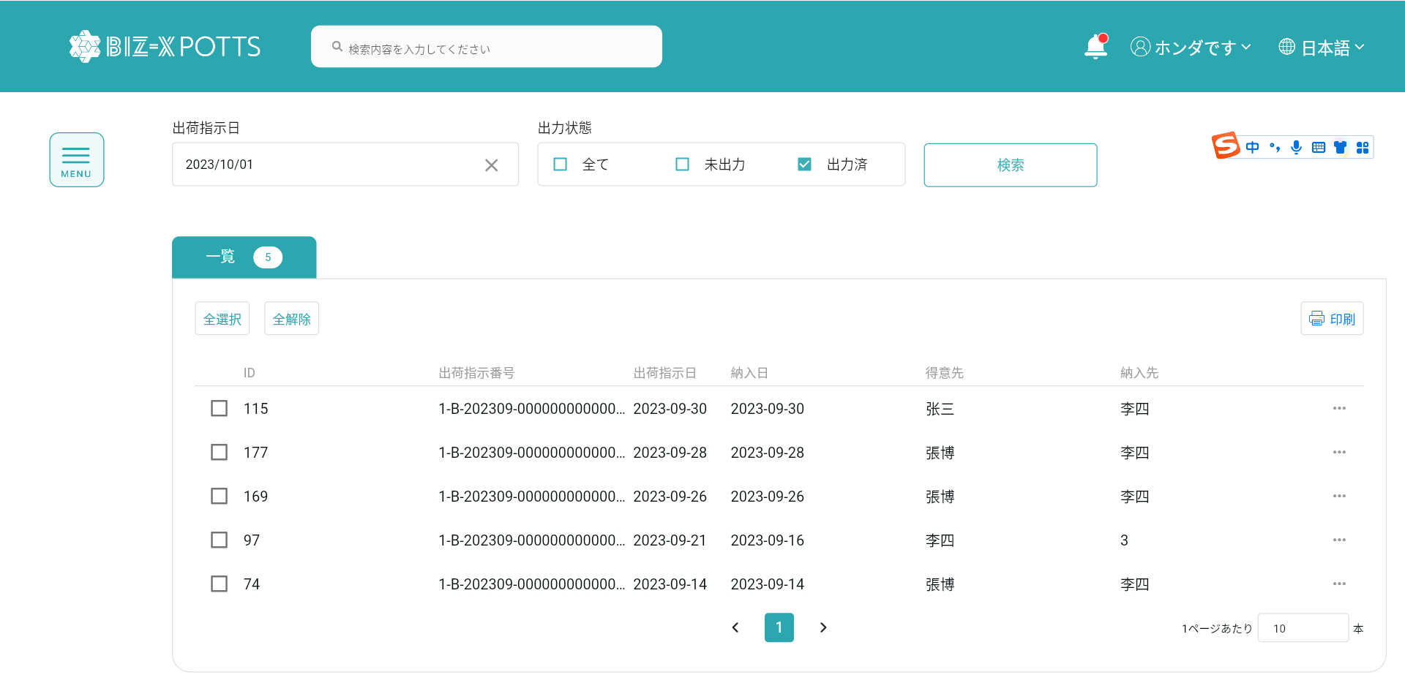

検索条件2：出力済 =入力条件【出力状态】
検索条件1：【出荷指示日】<=入力条件【出荷指示日】
入力結果からデータを検索します。

検索条件

検索結果です

4、一览全選択、全解除

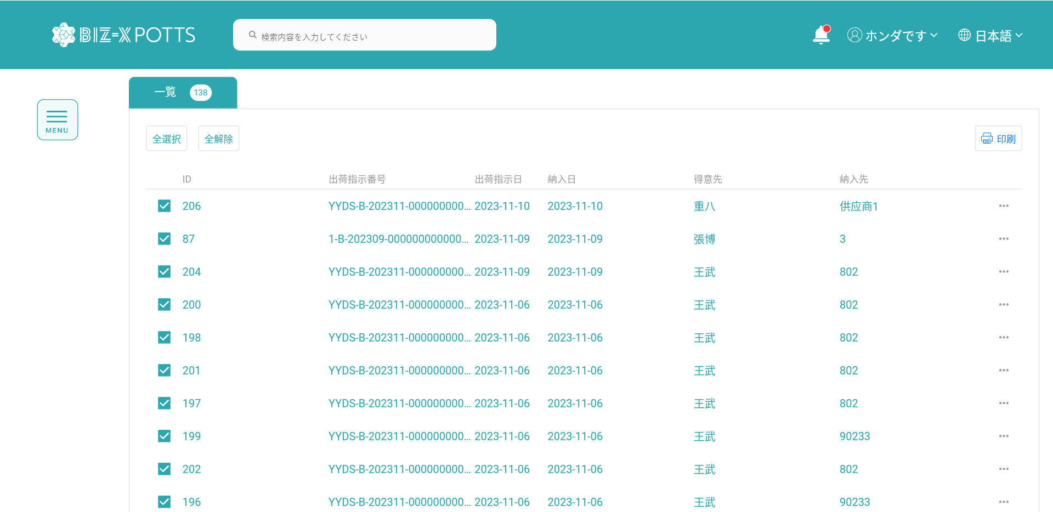

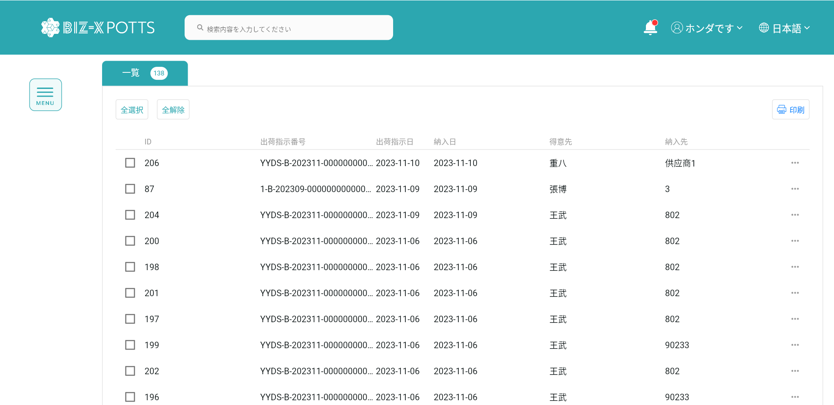

4、出荷明细
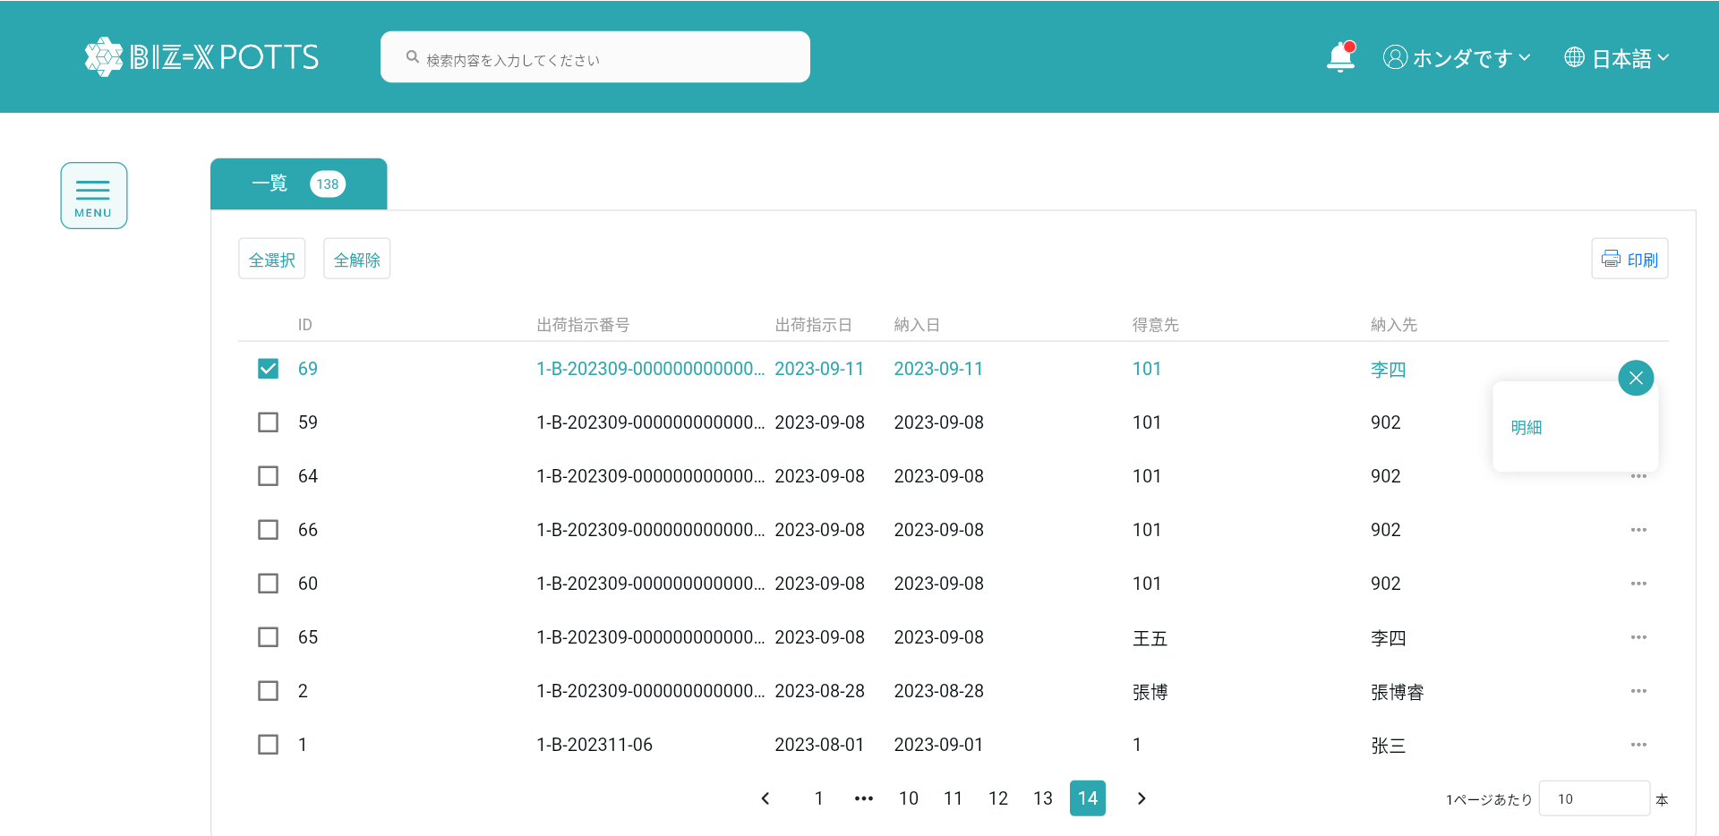

ピッキッングリスト(シングル)明細インターフェイスにジャンプします。

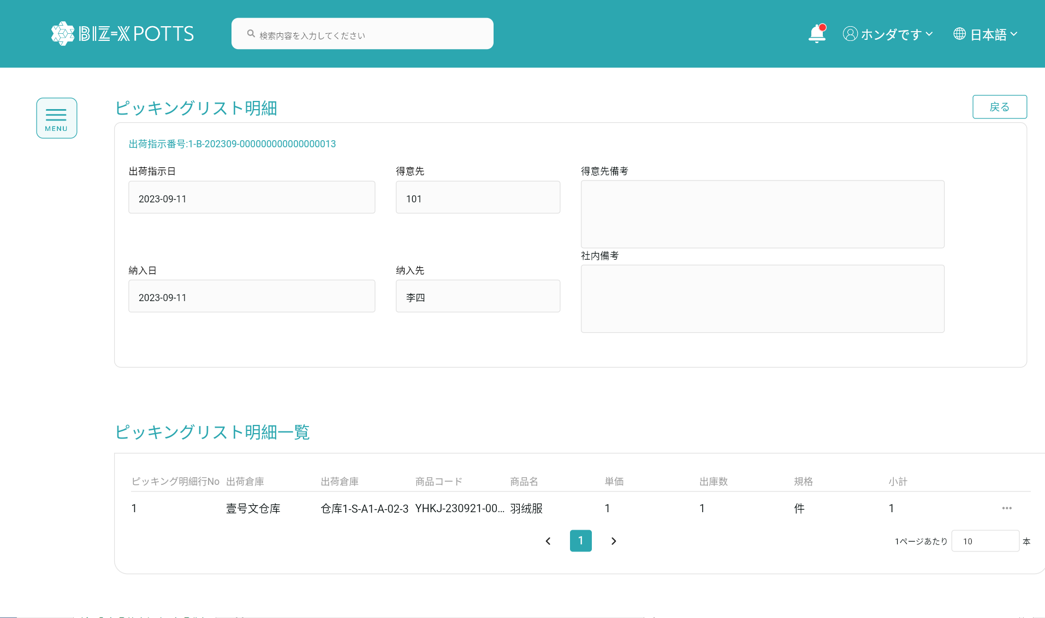

戻りピッキッングリスト(シングル)インターフェイスです

5、明细弹窗
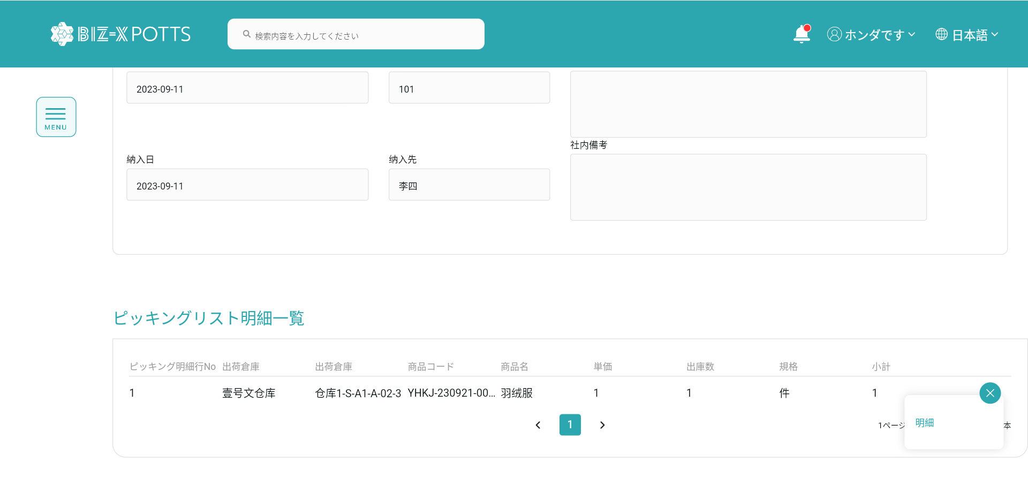

弾窓を閉めます

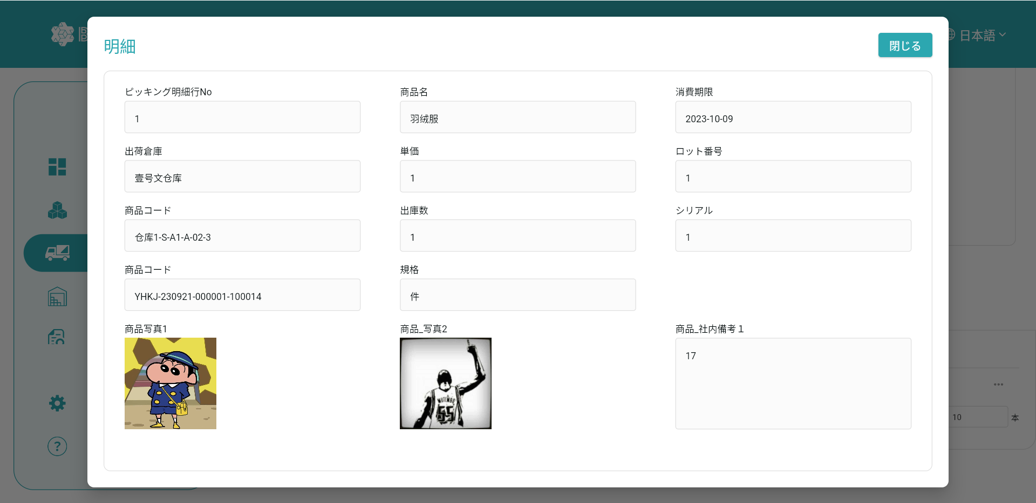
明細データです

6、印刷
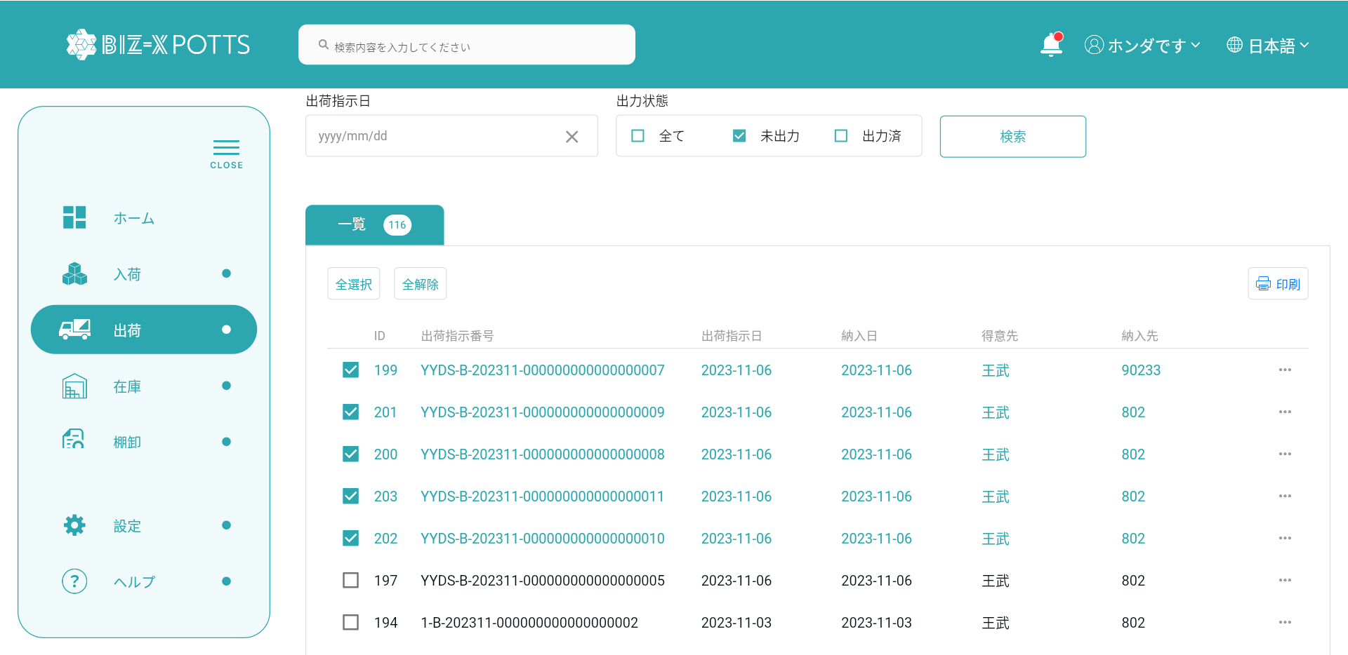

選択データに基づいてエクスポートファイルを行い、エクスポートデータの状態を出力なしに修正して出力に修正します。

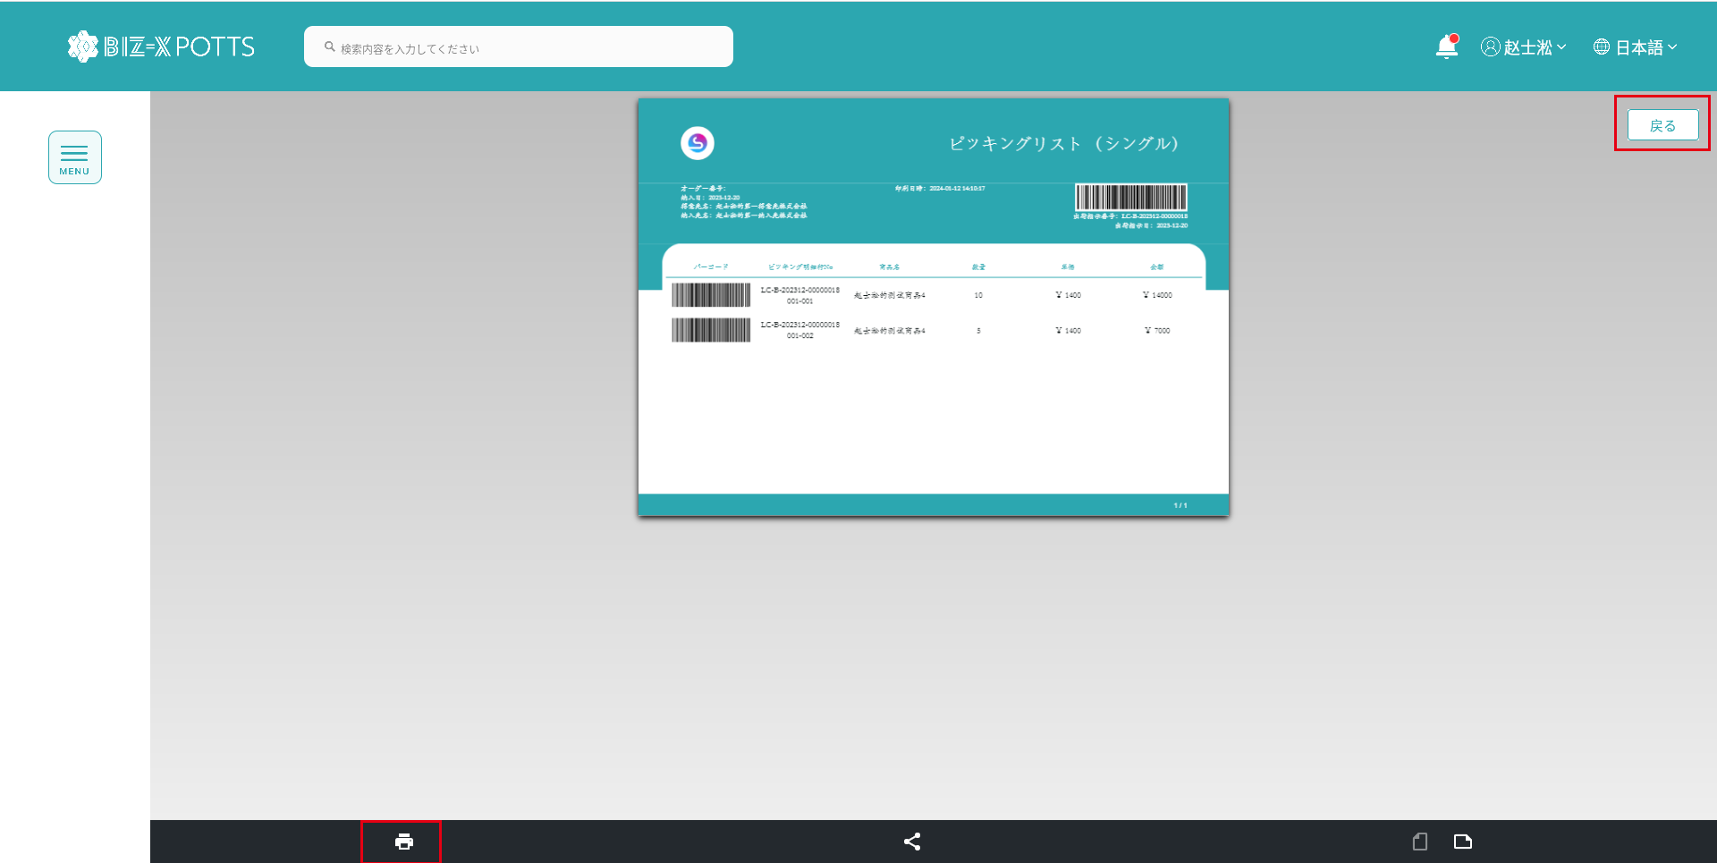

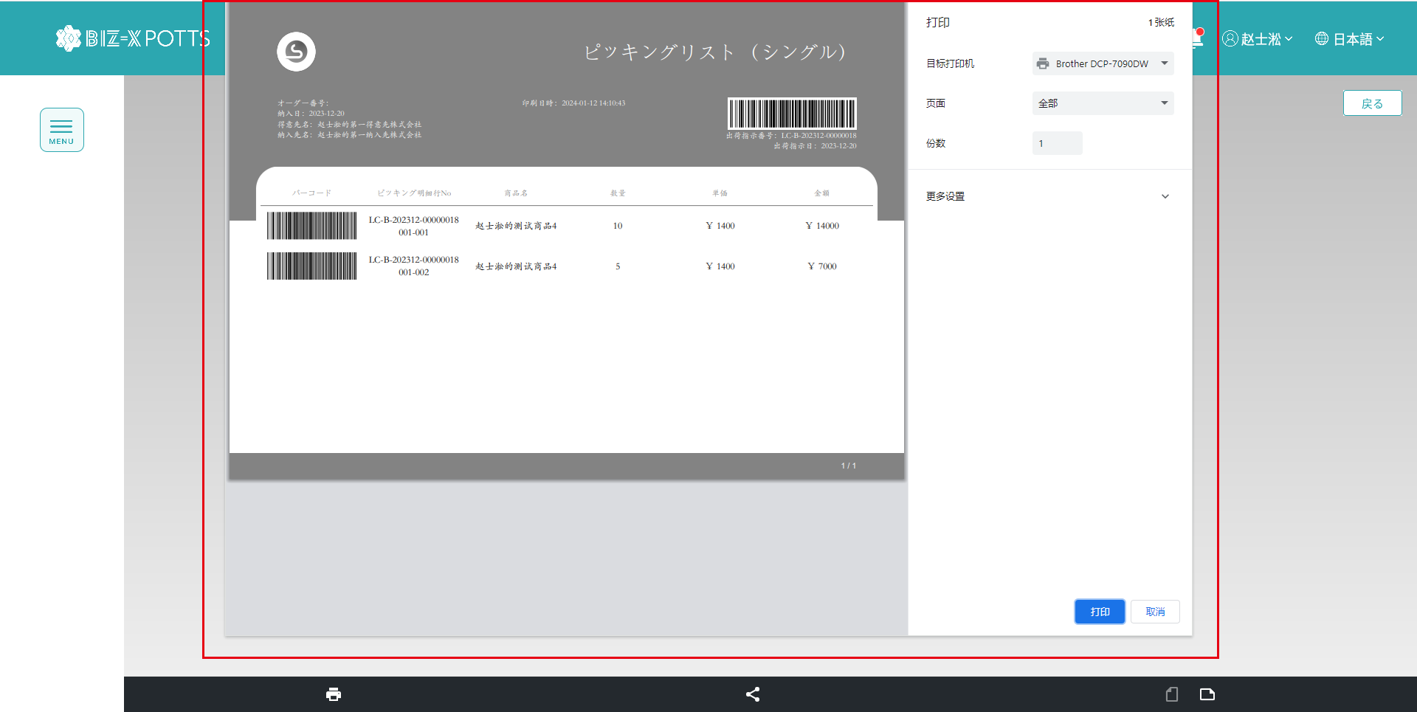
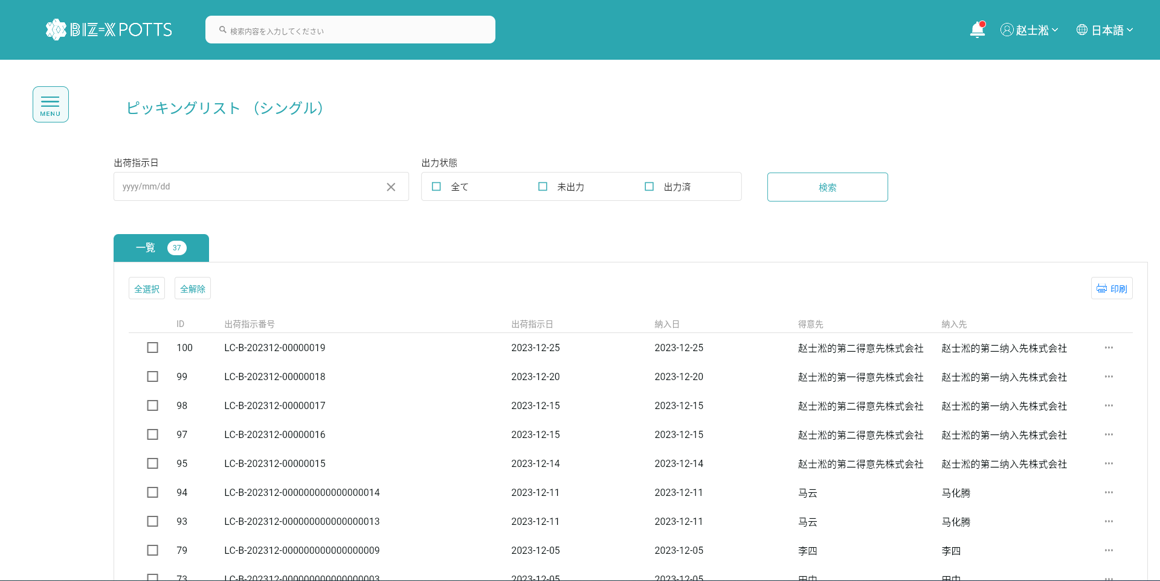

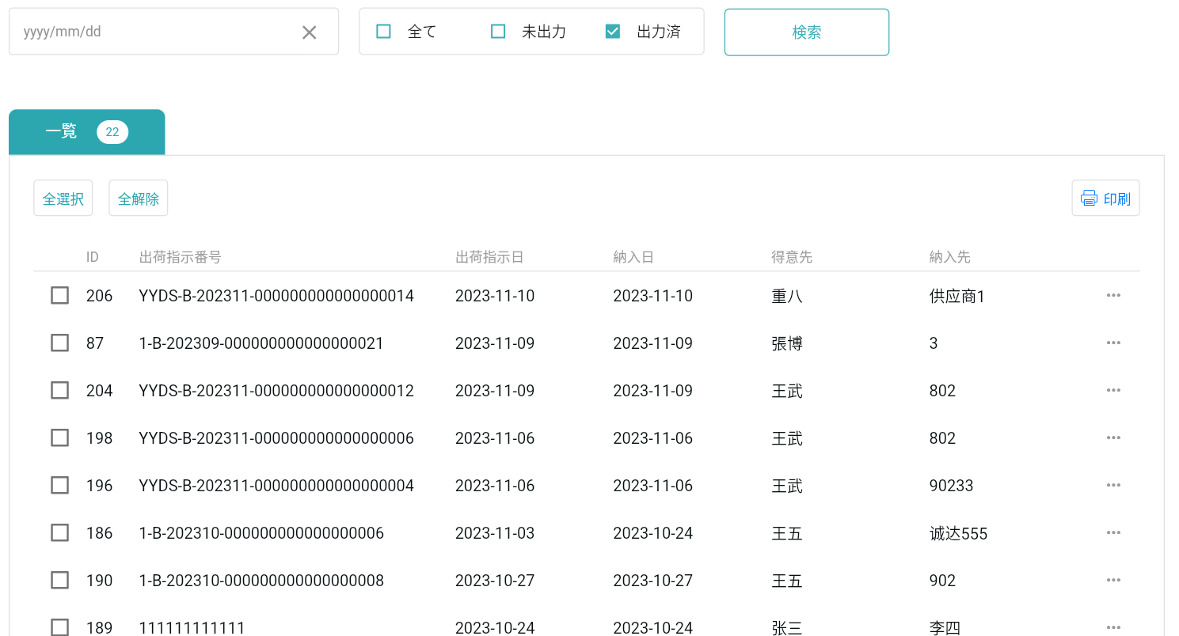

印刷前です

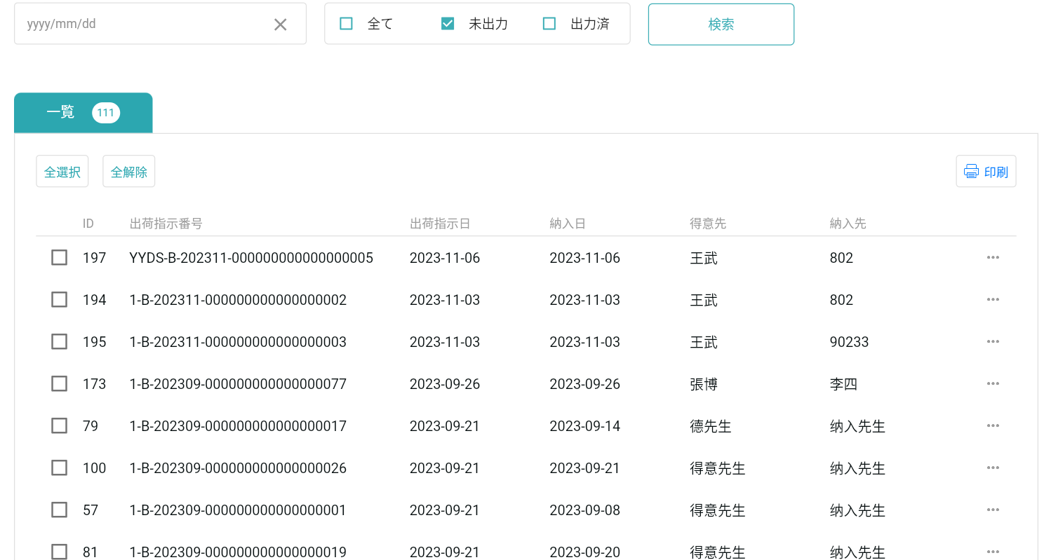
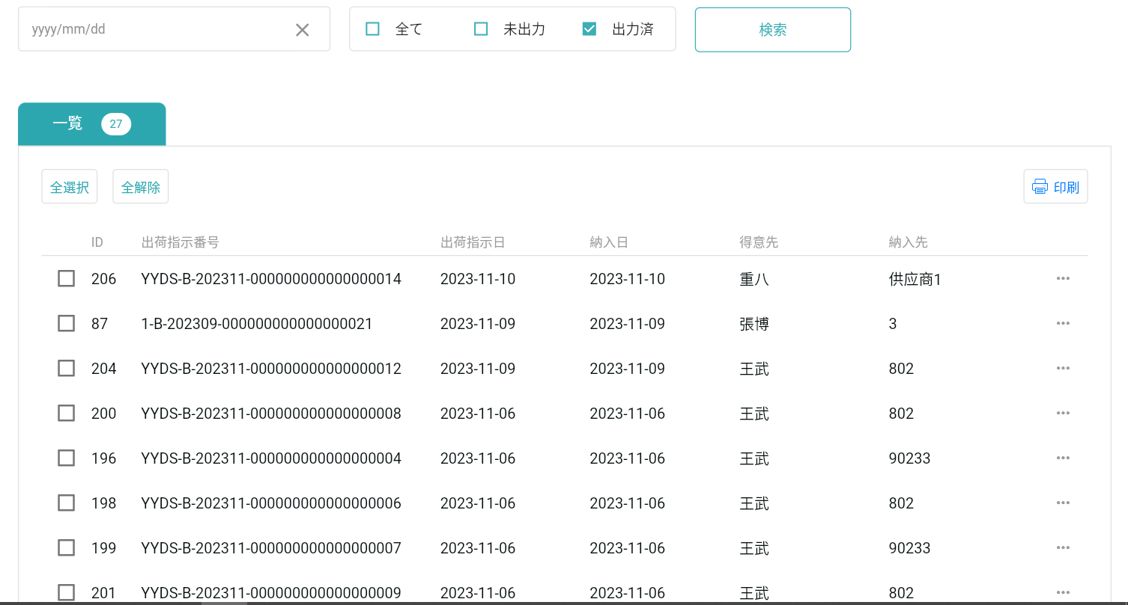

印刷後です

